Karte
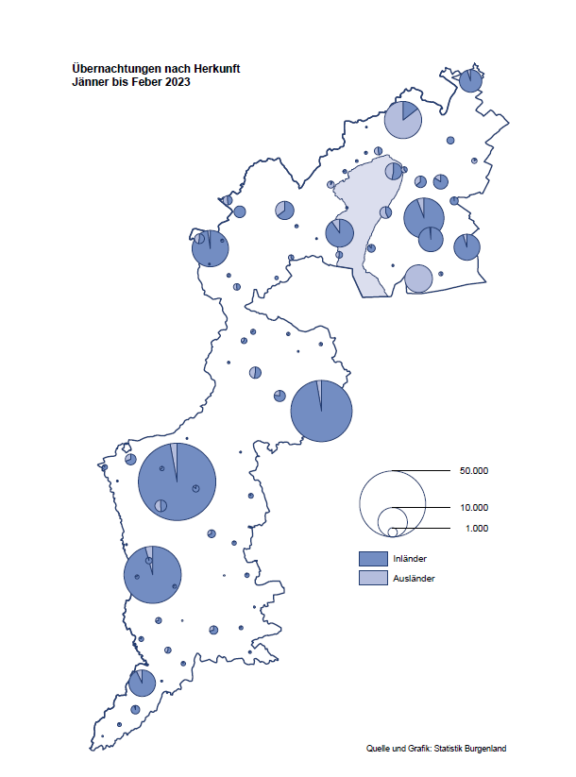

Bgld
Ankünfte nach Unterkunftsart |  |  |  |  |  |  |  | Übernachtungen nach Unterkunftsart |  |  |  |  |  |  |  | Daten für Grafik 2:
Feber 2023 |  |  |  |  |  |  |  | Feber 2023 |  |  |  |  |  |  |  |  | Monat | 2023 | 2022 | Ø 2012-2022 | 2022 | 2021 | 2020 | 2019 | 2018 | 2017 | 2016 | 2015 | 2014 | 2013 | 2012

Unterkunftsart | Ankünfte |  |  |  |  |  |  | Unterkunftsart | Übernachtungen |  |  |  |  |  |  |  |  | 279,586 | 2,935,453 | 2,884,016 | 2,935,453 | 2,510,061 | 2,287,961 | 3,144,232 | 3,050,564 | 3,092,657 | 3,084,025 | 2,914,691 | 2,912,637 | 2,853,243 | 2,938,655
 | Inländer |  | Ausländer |  | insgesamt |  |  |  | Inländer |  | Ausländer |  | insgesamt
 | 2022 | 2023 | 2022 | 2023 | 2022 | 2023 | % |  | 2022 | 2023 | 2022 | 2023 | 2022 | 2023 | % | Jänner | 1 | 138,816 | 115,620 | 127,704 | 115,620 | 29,476 | 145,353 | 142,561 | 145,246 | 145,386 | 144,674 | 134,038 | 133,981 | 132,179 | 136,230
 |  |  |  |  |  |  |  |  |  |  |  |  |  |  |  | Feber | 2 | 140,770 | 121,086 | 129,390 | 121,086 | 34,472 | 151,431 | 140,588 | 142,295 | 142,728 | 145,581 | 135,782 | 142,631 | 131,305 | 135,387
Burgenland | 36,972 | 42,877 | 5,149 | 8,740 | 42,121 | 51,617 | 22.5% | Burgenland | 106,844 | 119,864 | 14,242 | 20,906 | 121,086 | 140,770 | 16.3% | März | 3 |  | 138,364 | 138,018 | 138,364 | 45,792 | 64,358 | 163,253 | 168,732 | 155,317 | 173,021 | 148,988 | 147,200 | 164,265 | 148,907
Gewerbl. Beherbergungsbetrieb | 33,624 | 39,071 | 4,576 | 7,912 | 38,200 | 46,983 | 23.0% | Gewerbl. Beherbergungsbetrieb | 77,327 | 84,165 | 11,610 | 17,172 | 88,937 | 101,337 | 13.9% | April | 4 |  | 227,240 | 181,872 | 227,240 | 50,285 | 5,072 | 244,826 | 224,025 | 232,034 | 202,440 | 201,029 | 212,756 | 185,187 | 215,698
5/4-Stern | 27,642 | 33,114 | 2,386 | 4,964 | 30,028 | 38,078 | 26.8% | 5/4-Stern | 64,211 | 72,868 | 6,557 | 11,571 | 70,768 | 84,439 | 19.3% | Mai | 5 |  | 290,079 | 258,657 | 290,079 | 158,476 | 46,179 | 283,418 | 306,488 | 278,950 | 328,809 | 292,559 | 285,056 | 297,188 | 278,023
3-Stern | 4,450 | 4,536 | 897 | 1,163 | 5,347 | 5,699 | 6.6% | 3-Stern | 10,395 | 8,779 | 2,095 | 2,697 | 12,490 | 11,476 | -8.1% | Juni | 6 |  | 341,645 | 310,409 | 341,645 | 333,648 | 233,437 | 353,757 | 312,160 | 347,452 | 298,750 | 304,686 | 319,646 | 276,693 | 292,628
2/1-Stern | 1,532 | 1,421 | 1,293 | 1,785 | 2,825 | 3,206 | 13.5% | 2/1-Stern | 2,721 | 2,518 | 2,958 | 2,904 | 5,679 | 5,422 | -4.5% | Juli | 7 |  | 407,558 | 427,499 | 407,558 | 472,159 | 447,640 | 430,134 | 431,967 | 436,808 | 437,717 | 417,086 | 403,168 | 408,674 | 409,575
Privatquartier nicht auf Bauernhof | 771 | 459 | 187 | 176 | 958 | 635 | -33.7% | Privatquartier nicht auf Bauernhof | 1,793 | 1,066 | 625 | 890 | 2,418 | 1,956 | -19.1% | Aug | 8 |  | 470,298 | 506,682 | 470,298 | 557,336 | 546,671 | 513,292 | 486,508 | 503,565 | 510,434 | 483,048 | 494,104 | 488,499 | 519,743
Privatquartier auf Bauernhof | 100 | 71 | 38 | 45 | 138 | 116 | -15.9% | Privatquartier auf Bauernhof | 232 | 136 | 144 | 104 | 376 | 240 | -36.2% | Sept | 9 |  | 294,755 | 302,431 | 294,755 | 360,851 | 369,853 | 301,838 | 294,404 | 306,558 | 299,008 | 282,739 | 260,716 | 264,879 | 291,135
Campingplatz | 61 | 155 | 4 | 4 | 65 | 159 |  | Campingplatz | 88 | 373 | 8 | 12 | 96 | 385 |  | Okt | 10 |  | 230,442 | 217,801 | 230,442 | 257,755 | 203,553 | 225,667 | 217,367 | 218,450 | 217,470 | 203,272 | 206,019 | 203,858 | 211,959
Kurheim der Sozialvers.träger | 330 | 479 | 2 | 2 | 332 | 481 | 44.9% | Kurheim der Sozialvers.träger | 8,706 | 10,100 | 40 | 50 | 8,746 | 10,150 | 16.1% | Nov | 11 |  | 164,130 | 161,467 | 164,130 | 126,150 | 46,036 | 193,867 | 183,958 | 181,241 | 179,370 | 171,475 | 171,477 | 179,421 | 179,009
Private und öffentliche Kurheime | 916 | 1,219 | 3 | 11 | 919 | 1,230 | 33.8% | Private und öffentliche Kurheime | 15,843 | 20,918 | 33 | 120 | 15,876 | 21,038 | 32.5% | Dez | 12 |  | 134,236 | 122,088 | 134,236 | 83,661 | 28,378 | 151,031 | 137,414 | 144,168 | 146,751 | 139,989 | 135,883 | 121,095 | 120,361
Jugendherberge | 82 | 126 | 1 | 18 | 83 | 144 | 73.5% | Jugendherberge | 108 | 165 | 1 | 180 | 109 | 345
Ferienwohnung, Ferienhaus | 1,033 | 1,243 | 322 | 542 | 1,355 | 1,785 | 31.7% | Ferienwohnung, Ferienhaus | 2,595 | 2,810 | 1,686 | 2,224 | 4,281 | 5,034 | 17.6% | Überschrift1: | Übernachtungen im Burgenland 2015
Sonstige Unterkunft | 55 | 54 | 16 | 30 | 71 | 84 | 18.3% | Sonstige Unterkunft | 152 | 131 | 95 | 154 | 247 | 285 | 15.4% | Überschrift2: | im Vergleich zu 2015 und Ø 2005-2015

Übernachtungen im Feber nach Unterkunftsarten
Übernachtungen nach Monaten
 | Ø 2012-2022 | 2022 | 2023
Jänner | 127,704 | 115,620 | 138,816
Feber | 129,390 | 121,086 | 140,770
März | 138,018 | 138,364
April | 181,872 | 227,240
Mai | 258,657 | 290,079
Juni | 310,409 | 341,645
Juli | 427,499 | 407,558
Aug | 506,682 | 470,298
Sept | 302,431 | 294,755
Okt | 217,801 | 230,442
Nov | 161,467 | 164,130
Dez | 122,088 | 134,236
 |  |  |  |  |  |  |  |  |  |  |  |  |  |  |  | Daten für Grafik 1:
 |  |  |  |  |  |  |  |  |  |  |  |  |  |  |  |  | 2023 | 2022
 |  |  |  |  |  |  |  |  |  |  |  |  |  |  |  | 5/4-Stern | 84,439 | 70,768
 |  |  |  |  |  |  |  |  |  |  |  |  |  |  |  | 3-Stern | 11,476 | 12,490
 |  |  |  |  |  |  |  |  |  |  |  |  |  |  |  | 2/1-Stern | 5,422 | 5,679
 |  |  |  |  |  |  |  |  |  |  |  |  |  |  |  | Privatquartier | 2,196 | 2,794
 |  |  |  |  |  |  |  |  |  |  |  |  |  |  |  | Campingplatz | 385 | 96
 |  |  |  |  |  |  |  |  |  |  |  |  |  |  |  | Kurheim, Erhol. | 31,188 | 24,622
 |  |  |  |  |  |  |  |  |  |  |  |  |  |  |  | Sonst. Unterk. | 5,664 | 4,637

 |  |  |  |  |  |  |  |  |  |  |  |  |  |  |  | Kontrolle | 140,770 | 121,086

Gemeinde20
Die 20 Gemeinden mit den meisten Übernachtungen
Feber 2023

Gemeinde | Ankünfte |  |  | Übernachtungen
 | 2022 | 2023 | % | 2022 | 2023 | %

Bad Tatzmannsdorf | 7,604 | 8,256 | 8.6% | 29,315 | 34,902 | 19.1%
Lutzmannsburg | 9,888 | 10,974 | 11.0% | 21,971 | 23,031 | 4.8%
Stegersbach | 6,603 | 7,939 | 20.2% | 15,737 | 18,618 | 18.3%
Frauenkirchen | 4,594 | 4,901 | 6.7% | 8,191 | 8,865 | 8.2%
Bad Sauerbrunn | 441 | 586 | 32.9% | 6,460 | 7,635 | 18.2%
Parndorf | 2,594 | 4,633 | 78.6% | 4,804 | 7,340 | 52.8%
Pamhagen | 857 | 1,090 | 27.2% | 3,238 | 4,025 | 24.3%
Rust | 246 | 799 |  | 2,845 | 3,928 | 38.1%
Jennersdorf | 1,876 | 2,174 | 15.9% | 3,472 | 3,763 | 8.4%
Andau | 142 | 2,220 |  | 169 | 3,483
Sankt Andrä am Zicksee | 218 | 205 | -6.0% | 3,390 | 3,400 | 0.3%
Kittsee | 137 | 126 | -8.0% | 2,726 | 2,786 | 2.2%
Eisenstadt | 634 | 858 | 35.3% | 1,587 | 1,824 | 14.9%
Neusiedl am See | 425 | 652 | 53.4% | 1,214 | 1,401 | 15.4%
Mönchhof | 183 | 188 | 2.7% | 1,266 | 1,287 | 1.7%
Steinbrunn | 430 | 313 | -27.2% | 1,303 | 929 | -28.7%
Podersdorf am See | 228 | 440 | 93.0% | 347 | 847
Gols | 218 | 134 | -38.5% | 635 | 815 | 28.3%
Neutal | 428 | 322 | -24.8% | 833 | 700 | -16.0%
Pinkafeld | 260 | 375 | 44.2% | 427 | 700 | 63.9%

Die 10 Gemeinden mit den meisten Übernachtungen im Feber
 |  |  |  |  |  |  |  | Daten für Grafik: | 2022 | 2023 | 2022 | 2023
 |  |  |  |  |  |  | 1 | Bad Tatzmannsdorf | 29,315 | 34,902 | 117.8 | 138.6
 |  |  |  |  |  |  | 2 | Lutzmannsburg | 21,971 | 23,031 | 88.3 | 91.5
 |  |  |  |  |  |  | 3 | Stegersbach | 15,737 | 18,618 | 63.2 | 73.9
 |  |  |  |  |  |  | 4 | Frauenkirchen | 8,191 | 8,865 | 32.9 | 35.2
 |  |  |  |  |  |  | 5 | Bad Sauerbrunn | 6,460 | 7,635 | 26.0 | 30.3
 |  |  |  |  |  |  | 6 | Parndorf | 4,804 | 7,340 | 19.3 | 29.2
 |  |  |  |  |  |  | 7 | Pamhagen | 3,238 | 4,025 | 13.0 | 16.0
 |  |  |  |  |  |  | 8 | Rust | 2,845 | 3,928 | 11.4 | 15.6
 |  |  |  |  |  |  | 9 | Jennersdorf | 3,472 | 3,763 | 14.0 | 14.9
 |  |  |  |  |  |  | 10 | Andau | 169 | 3,483 | 0.7 | 13.8
 |  |  |  |  |  |  |  | restliche Gemeinden | 24,884 | 25,180 | 100.0 | 100.0

 |  |  |  |  |  |  |  | Insgesamt | 121,086 | 140,770

